Hoja1
Cantidad | Costo | Importa | Llego completo y bien? | Total

3 | 270 | 810 |  | 2767


2 | 103 | 206

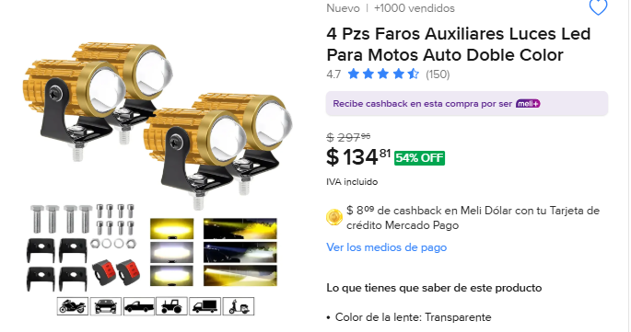
3 | 134 | 402

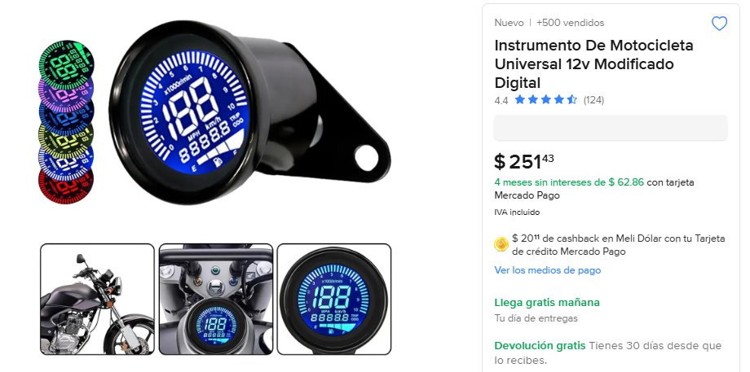
3 | 251 | 753 | SI LLEGO TODO BIEN

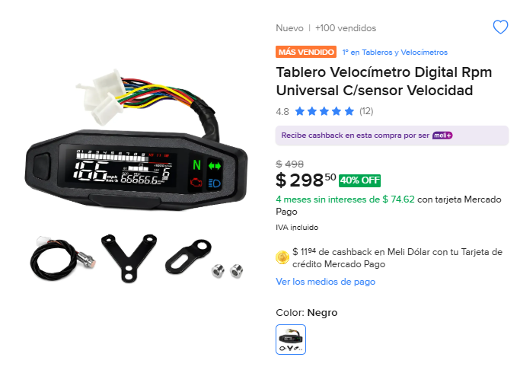
2 | 298 | 596

